Resumen de Datos
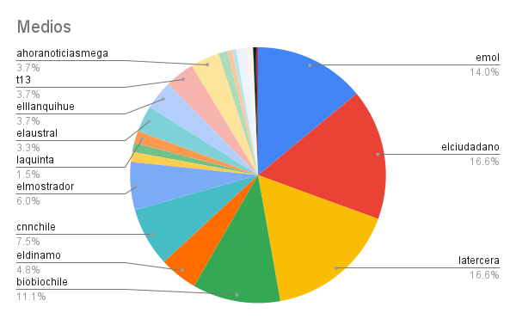
Medio | Cantidad Noticias
latercera | 259
elciudadano | 258
emol | 218
biobiochile | 173
cnnchile | 116
elmostrador | 94
eldinamo | 75
t13 | 58
elllanquihue | 57
ahoranoticiasmega | 57
elaustral | 52
laquinta | 24
lanacion | 19
laestrelladechiloe | 19
horas24 | 18
ciper | 18
elrepuertero | 9
elvacanudo | 8
elperiodista | 5
elnaveghable | 4
radiosago | 3
ovallehoy | 2
laserenaonline | 2
laregionhoy | 2
diariolaguino | 2
diariodevaldivia | 2
seminariolocal | 1
noticiaslosrios | 1
elquellonino | 1
Total | 1557

